全体の流れ
SonarQubeの全体フロー

Gradleコマンドの実行
②
コード検証ルールの読み込み
③
EC2
SonarQube server
GitHub Actions
コード検証
レポート作成
④

GitHub

コード検証の結果を送信
⑤

作成したコードをpush
①

開発者

⑥
コード検証の結果を画面上に反映

Webブラウザー

⑦
コード検証の結果を画面上に反映

Github Actions連携に必要なファイル
Github Actions連携に必要なファイル

 | ディレクトリ | ファイル名 | 内容
 | .github/workflows | analyze-sonarqube.sh | SonarQube Scannerのコンテナインストール用シェル
 |  | build.yml | SonarQube Scannerで静的コード検証用ファイル

 | analyze-sonarqube.sh |  |  | build.yml
 | 内容 |  |  | 内容
 | #!/bin/bash |  |  | # This is a basic workflow to help you get started with Actions
 | #################################################
 | # based on https://github.com/Sagacify/ci-tools |  |  | name: CI
 | #################################################
URLが存在するか確認が必要
 |  |  |  | # Controls when the action will run. Triggers the workflow on push or pull request
 | SONAR_VERSION="sonar-scanner-cli-4.2.0.1873" |  |  | # events but only for the master branch
バージョンが妥当かどうか
バージョンが妥当かどうか
 | SONAR_DIR="sonar-scanner-4.2.0.1873" |  |  | on:
 |  |  |  | push:
 | wget -P $HOME -N "https://binaries.sonarsource.com/Distribution/sonar-scanner-cli/${SONAR_VERSION}.zip" |  |  | branches: [ master ]
 | unzip -d $HOME $HOME/$SONAR_VERSION.zip |  |  | pull_request:
 |  |  |  | branches: [ master ]
 | DEFAULT_SONAR_PARAMS="-Dsonar.login=$SONAR_TOKEN \
 | -Dsonar.projectName=$CIRCLE_PROJECT_REPONAME \ |  |  | # A workflow run is made up of one or more jobs that can run sequentially or in parallel
 | -Dsonar.projectVersion=$CIRCLE_BUILD_NUM" |  |  | jobs:
 |  |  |  | # This workflow contains a single job called "build"
 | if [ -n "$CI_PULL_REQUEST" ]; then |  |  | build:
 | if [ "$CIRCLE_BRANCH" != "staging" ] & [ "$STAGING_EXISTS" ]; then |  |  | # The type of runner that the job will run on
 | SONAR_PROJECT_KEY=$CIRCLE_PROJECT_USERNAME:$CIRCLE_PROJECT_REPONAME:staging |  |  | runs-on: ubuntu-latest
 | else
 | SONAR_PROJECT_KEY=$CIRCLE_PROJECT_USERNAME:$CIRCLE_PROJECT_REPONAME |  |  | # Steps represent a sequence of tasks that will be executed as part of the job
 | fi |  |  | steps:
 |  |  |  | # Checks-out your repository under $GITHUB_WORKSPACE, so your job can access it
 | echo "Preview analyzing ${CI_PULL_REQUEST} by SonarQube Github Plugin" |  |  | - uses: actions/checkout@v2
SonarQube Scannerのインストール
 | $HOME/$SONAR_DIR/bin/sonar-scanner $DEFAULT_SONAR_PARAMS \
 | -Dsonar.projectKey=$SONAR_PROJECT_KEY \ |  |  | # Runs a single command using the runners shell
 | -Dsonar.github.repository=$CIRCLE_PROJECT_USERNAME/$CIRCLE_PROJECT_REPONAME \ |  |  | - name: Run a one-line script
 | -Dsonar.github.pullRequest=${CI_PULL_REQUEST##*/} \ |  |  | run: bash ./.github/workflows/analyze-sonarqube.sh
 | -Dsonar.github.oauth=$GITHUB_TOKEN \
 | -Dsonar.github.endpoint="https://git.your.domain/api/v3" \ |  |  | # Runs a single command using the runners shell
権限を変えないとパーミッションエラーが発生
 | -Dsonar.analysis.mode=preview; |  |  | - name: Run a multi-line1 script
 | fi |  |  | run: chmod 777 ./gradlew

 | if [ "$CIRCLE_BRANCH" == "master" ]; then |  |  | # Runs a set of commands using the runners shell
 | echo "Analyzing ${CIRCLE_BRANCH} branch to push issues to SonarQube server" |  |  | - name: Run a multi-line2 script
 | $HOME/$SONAR_DIR/bin/sonar-scanner $DEFAULT_SONAR_PARAMS \ |  |  | run: |
 | -Dsonar.projectKey=$CIRCLE_PROJECT_USERNAME:$CIRCLE_PROJECT_REPONAME; |  |  | ./gradlew sonarqube -Dsonar.projectKey=gradle -Dsonar.host.url=http://13.230.187.60:9000 -Dsonar.login=e2cdea8f537781f2688654733300f2827167f726 -debug
 | elif [ "$CIRCLE_BRANCH" == "staging" ]; then
SonarQube Serverに登録するプロジェクトキー
SonarQube Serverで生成したトークン
SonarQube ServerのURL
 | echo "Analyzing ${CIRCLE_BRANCH} branch to push issues to SonarQube server"
 | $HOME/$SONAR_DIR/bin/sonar-scanner $DEFAULT_SONAR_PARAMS \
 | -Dsonar.projectKey=$CIRCLE_PROJECT_USERNAME:$CIRCLE_PROJECT_REPONAME:staging;
 | fi

Gradleコマンド
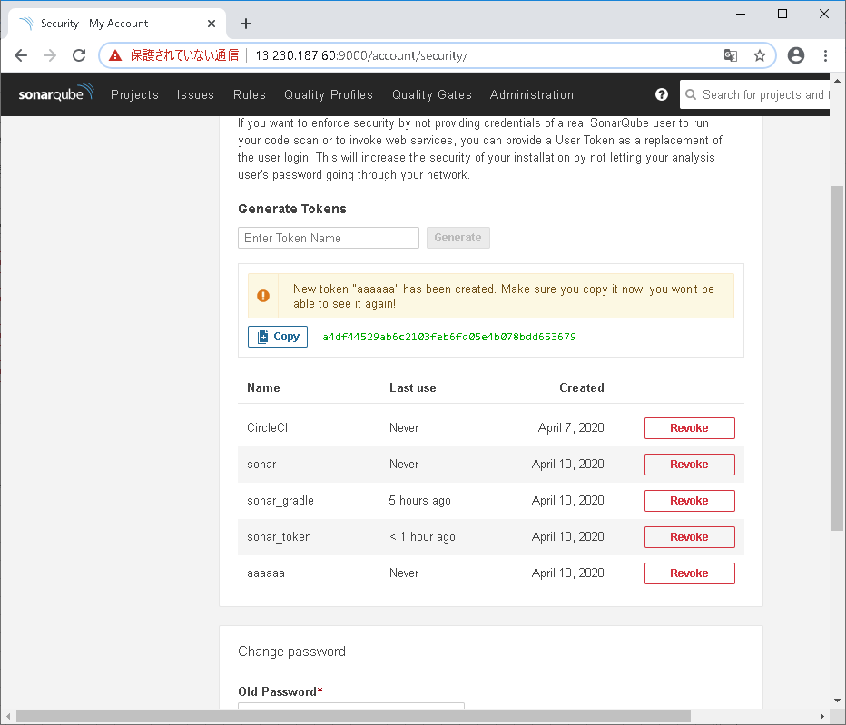
コマンド
gradlew sonarqube -Dsonar.projectKey=<プロジェクト名> -Dsoanr.host.url=<SonarQube serverのIPアドレス> -Dsonar.login=<SonarQubeのweb上で作成したトークン>

トークンの生成方法
webにアクセス
http://<SonarQube serverのIPアドレス>:9000/

Loginを押下

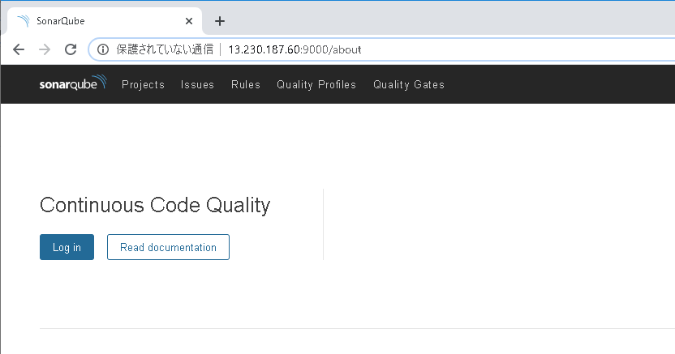

ユーザ名とパスワードを入力しLog inボタンを押下
ユーザ名 | admin
パスワード | admin

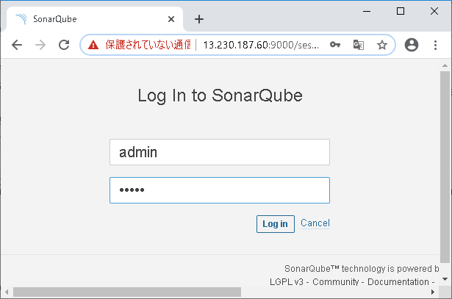

ログイン完了

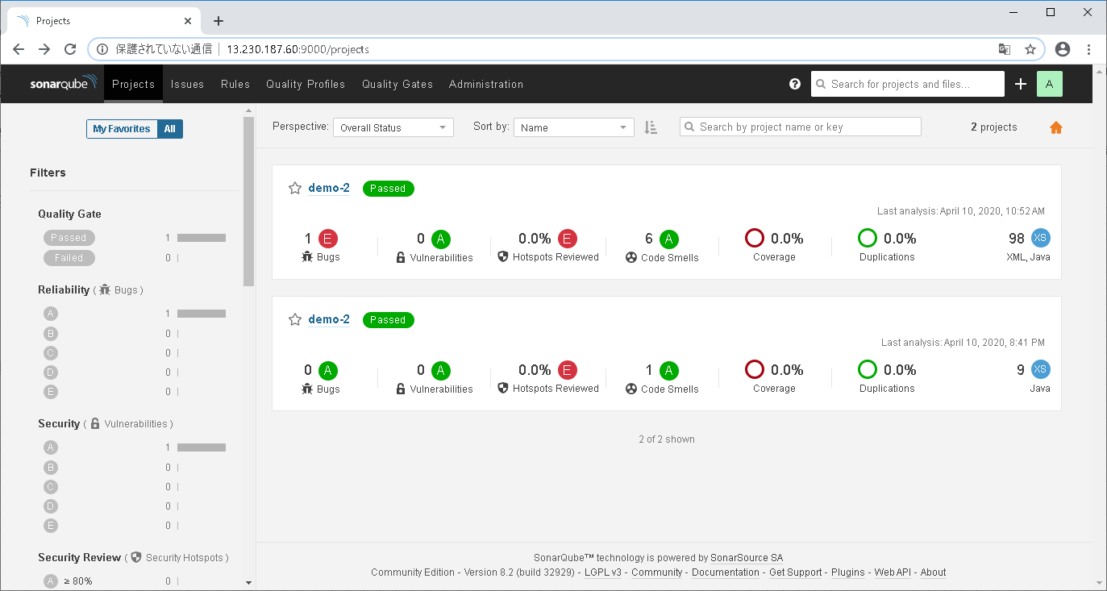

簡単な結果画面 1つ1つトークンと紐づいている
リンク押下時詳細結果画面に遷移する

アカウントのアイコン⇒My Accountを押下

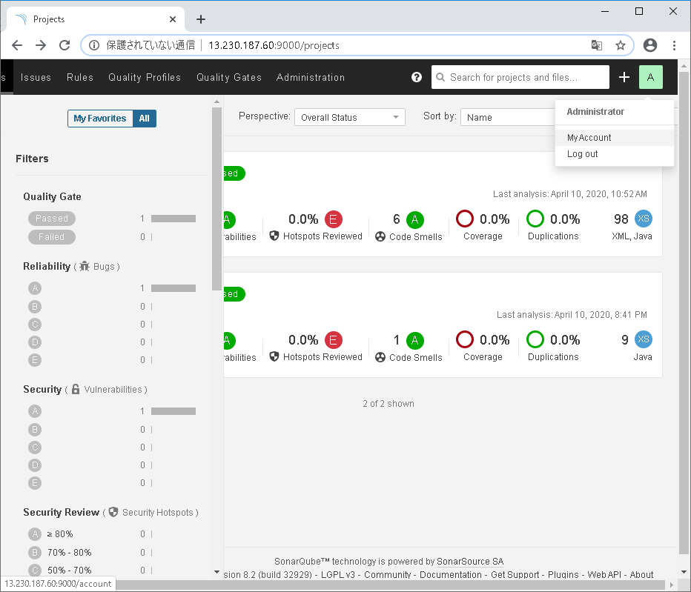

①

②

セキュリティを押下

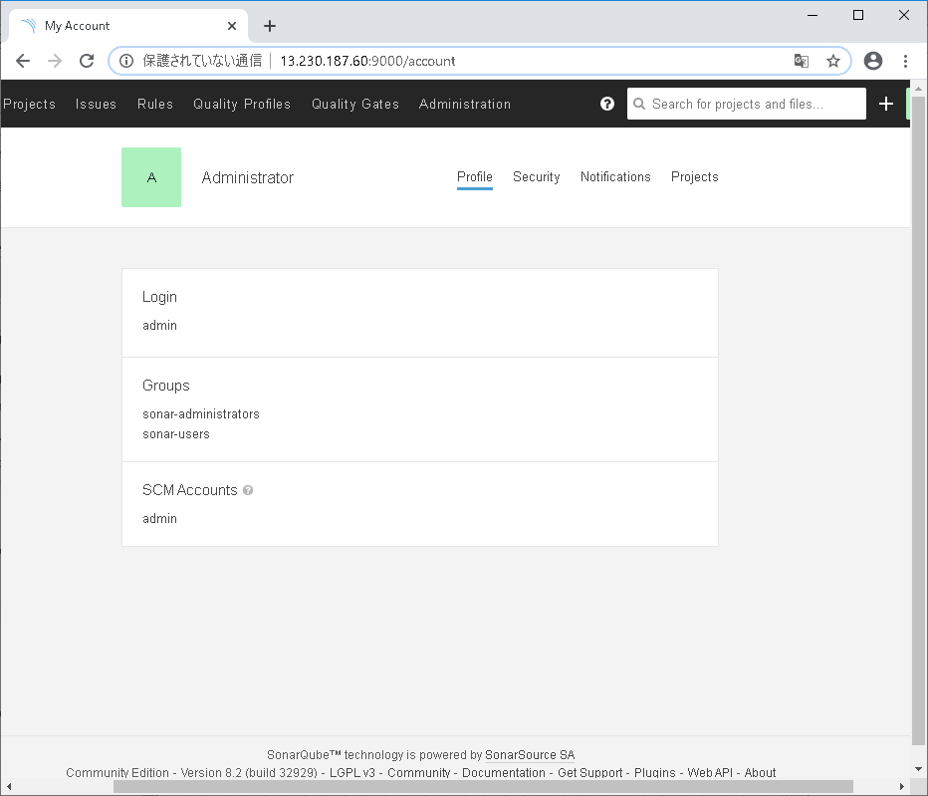

Generate Tokensに任意の名前を入力し、Generateを押下

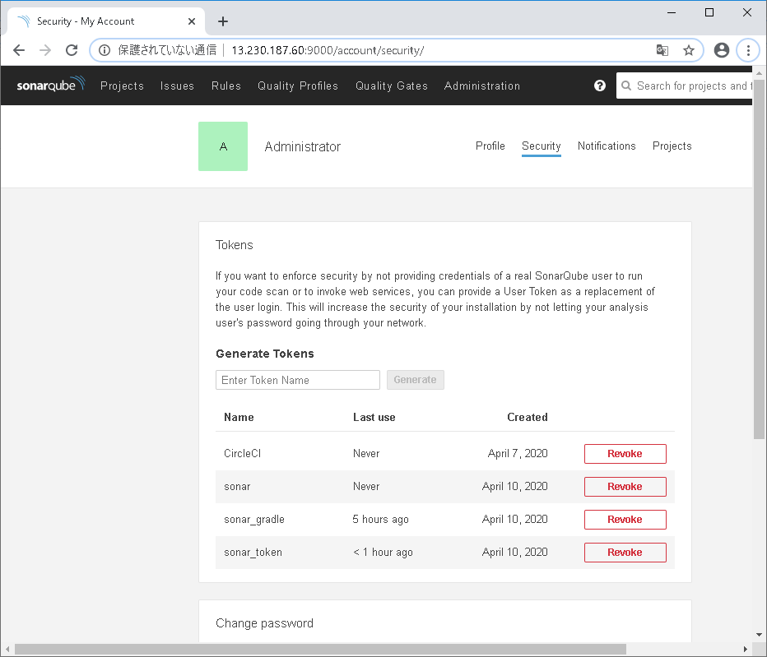

②
①

Tokenが作成されるためコピーしテキストに保存しておく。
※作成完了したとき以外に見ることができない。

